Gradiente Parshall
 |  | RELATÓRIO | RL- |  |  | GRADIENTE PARSHALL |  |  | Rev.
 |  | Cliente:

 |  | Projeto: |  |  |  |  |  |  | Data:

Presado usuário, preencher apenas as células

Determinação do Gradiente de velocidade em misturador hidráulico: Calha Parshall
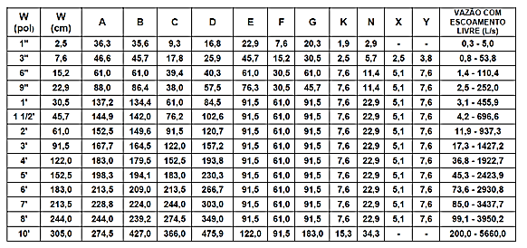
Vazão |  |  |  | 1.30 | m³/s
Temperatura* |  |  |  | 20.00 | ºC
* Temperatura da água necessário para definir a densidade e viscosidade da água

Calha W |  |  |  | 2.440 | m
Calha C |  |  |  | 2.745 | m
Calha D |  |  |  | 3.490 | m
Calha G |  |  |  | 0.915 | m
Calha K |  |  |  | 0.076 | m
Calha N |  |  |  | 0.229 | m

$$Q=0,372×w×{\left(3,281H_{a}\right)}^{1,568×w^{0,026}}$$

$$H_{a}={\left(\frac{Q}{0,372w{\left(3,281\right)}^{1,568w^{0,026}}}\right)}^{\frac{1}{1,568w^{0,026}}}$$

Ha= Nível de água na seção de medição

Q |  |  |  | 1.30 | m³/s | 4680.00 | m³/h
W |  |  |  | 2.44 | m
Ha |  |  |  | 0.36 | m

Dimensionamento Calha Parshall
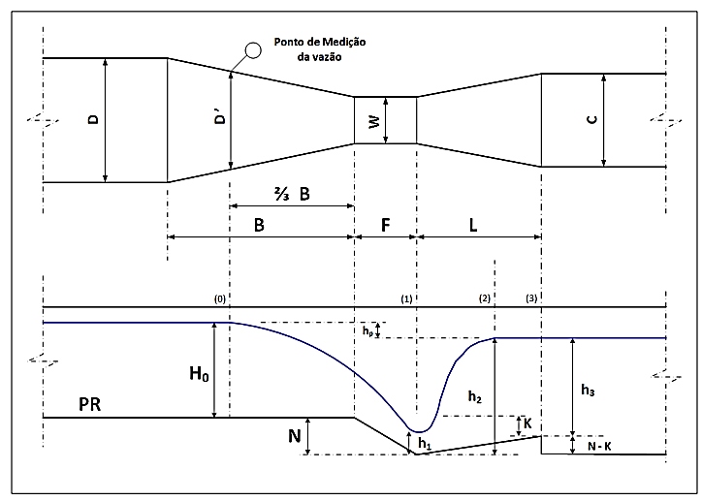

Velocidade na seção convergente (medição do Ha)
$$V_{a} = \frac{Q}{D^{′}×H_{a}}$$
$$D^{′} =(2/3×\left(D −W\right)+W$$

D’ = Largura do Parshall na seção de medição da vazão (m)

D´ |  |  |  | 3.14 | m

Va = Velocidade na seção de medição (m/s)

Va |  |  |  | 1.14 | m/s

Energia total disponível na seção convergente (medição do Ha)
$E_{a}=H_{a}+ \frac{{Va}^{2}}{2g}$+ N

Ea = Energiatotal disponível na seção convergente

Ea |  |  |  | 0.66 | m

Ângulo Θ (para cálculo da velocidade antes do ressalto - V1)
$$\cos{θ} = \frac{−g×Q}{W×{(0,67×g×E_{a})}^{1,5}}$$

cos θ |  |  |  | -0.58
θ |  |  |  | 125.48 | Graus

Velocidade média de escoamento início de ressalto (V1)
$V_{1}=2× \cos\left(\frac{θ}{3}\right)× {\left(\frac{2×g×E_{a}}{3}\right)}^{1/2}$

V1= Velocidade média de escoamento início do ressalto

V1 |  |  |  | 3.09 | m/s

Altura da água no início do ressalto (Y1)
$$Y1= E_{a} − \left[\frac{{\left(V_{1}\right)}^{2}}{2×g}\right]$$

Y1= Altura de água no início do ressalto

Y1 |  |  |  | 0.17 | m

Número de Froude (Fr) - Tipo de ressalto
$$Fr = \frac{V_{1}}{\sqrt{g×Y1}}$$

Fr |  |  |  | 2.39

Altura da lâmina d'água após o fim da calha parshall (Y3)
$$Y3= \left(\frac{Y1}{2}\right) × \left(\sqrt{1+8{Fr}^{2}} −1\right)$$

Y3 |  |  |  | 0.50 | m

Altura no final o ressalto (Y2)
$$Y2=Y3 − \left(N −K\right)$$

Y2 |  |  |  | 0.35 | m

Velocidade no final do ressalto (V2)
$$V_{2}= \frac{Q}{C×Y2}$$

V2 |  |  |  | 1.37 | m/s

Perda de energia (En)
$$E_{2}=\left[\frac{{V2}^{2}}{2g}+Y2+ \left(N−K\right)\right]$$
$$E_{n}= E_{a} − E_{2}$$

E2 |  |  |  | 0.59 | m
En |  |  |  | 0.06 | m

Perda de Carga (Δh)
$$∆h= H_{a}+N −Y3$$

Δh |  |  |  | 0.09 | m

Tempo de mistura (Tm)
$$T_{m}= \frac{G}{\frac{\left(V1+V2\right)}{2}}$$

 | NBR 12216 →Tm <5s

Tm |  |  |  | 0.41 | s

Gradiente de Velocidade (Gm)
$$G_{m}= \sqrt{\frac{γ×E_{n}}{μ×T_{m}}}$$
 |  |  |  |  |  | Temperatura | Viscosidade | Densidade
 |  |  |  |  |  | ºC | kg/m.s | N/m3
 |  |  |  |  |  | 5 | 0.001520 | 9806.65
 |  |  |  |  |  | 7 | 0.001429 | 9806.25
Peso específico γ H20 |  |  |  | 9789.88 | N/m³ | 10 | 0.001308 | 9804.39
Viscosidade µ da H20 |  |  |  | 0.001003 | kg/m.s | 12 | 0.001236 | 9802.53
 |  |  |  |  |  | 14 | 0.001170 | 9800.07
Gradiente de Velocidade (Gm) |  |  |  | 1238.22 | S-1 | 16 | 0.001109 | 9797.13
 |  |  |  |  |  | 18 | 0.001054 | 9793.7
 |  |  |  |  |  | 20 | 0.001003 | 9789.88
 |  |  |  |  |  | 22 | 0.000955 | 9785.66
 |  |  |  |  |  | 24 | 0.000911 | 9780.95
 |  |  |  |  |  | 26 | 0.000871 | 9775.85
 |  |  |  |  |  | 28 | 0.000833 | 9770.46
 |  |  |  |  |  | 30 | 0.000798 | 9764.57

Cursos e Treinamentos para Saneamento, acesse:

